상품제안서
TUI 골든펄 3.0 USB | 상품코드: F19772

 |  |  |  |  |  |  | 02-412-0044 | www.easy1.co.kr
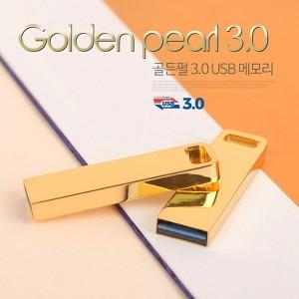

【상세/제작정보】 | 메탈 재질의 USB 2.0 바 타입 USB 메모리 골든펄 3.0 USB는 고품질 칼라 전사 인쇄 및 정교한 레이저 인쇄 가능합니다.

【인쇄/포장옵션】 | 레이저, 풀칼라 / 포장지포장

【공급단가】 | 수량 | 100~ | 300~ | 500~ | 1,000~ | 3,000~
*VAT별도 | 16G | 7,480원 | 7,200원 | 6,930원 | 6,650원 | 6,480원
 | 32G | 8,340원 | 8,030원 | 7,720원 | 7,410원 | 7,230원
 | 64G | 10,300원 | 9,920원 | 9,540원 | 9,160원 | 8,930원
 | 128G | 20,250원 | 19,500원 | 18,750원 | 18,000원 | 17,550원

【상품 URL】 | http://www.easy1.co.kr/src/goods_detail.php?gdno=19772

